МедЛен
 | ООО СИМУЛ | 180019 | АО "Альфа-Банк" |  | +7 911 385-90-14
 | ИНН 6027208208 | Псковская область | р/с 40702810732380004356 |  | +420,777,704,546
 | КПП 602701001 | г. Псков | к/с 30101810200000000593 |  | simulpskov@gmail.com
 | ОГРН 1226000002282 | ул.Инженерная 76-2 | БИК 044525593

Коммерческое предложение
2022-10-17
№ | Наименование товара |  | Единица измерения | Количество штук в упаковке | Количество упаковок в одном грузовом месте | Производитель | Бренд | Цена за упаковку EXW Гродно*, RUB | Цена c НДС 20% за упаковку EXW Гродно*, RUB

1 | Подгузники для взрослых |  | уп. | 20 | 6 | ООО "МедЛен" | LINO | 825.62 | 990.74
 | размер S полное влагопоглощение: не менее 2 400 мл (ночные и дневные)
 | обхват талии: 55-80 см 20 шт. в полиэтиленовом пакете
2 | Подгузники для взрослых | 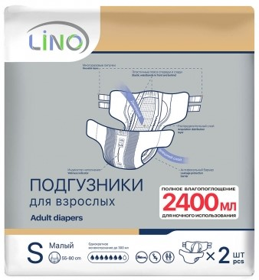 | уп. | 2 | 50 | ООО "МедЛен" | LINO | 84.48 | 101.38
 | размер S полное влагопоглощение: не менее 2 400 мл (ночные и дневные)
 | обхват талии: 55-80 см 2 шт.в полиэтиленовом пакете
3 | Подгузники для взрослых |  | уп. | 20 | 4 | ООО "МедЛен" | LINO | 919.57 | 1103.48
 | размер M полное влагопоглощение: не менее 2 600 мл (ночные и дневные)
 | обхват талии: 75-110 см 20 шт. в полиэтиленовом пакете
4 | Подгузники для взрослых | 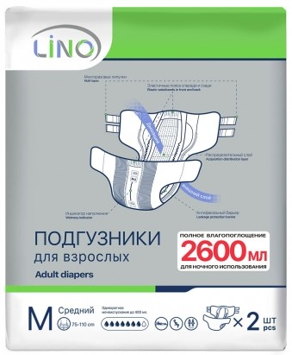 | уп. | 2 | 50 | ООО "МедЛен" | LINO | 95.13 | 114.16
 | размер M полное влагопоглощение: не менее 2 600 мл (ночные и дневные)
 | обхват талии: 75-110 см 2 шт. в полиэтиленовом пакете
5 | Подгузники для взрослых |  | уп. | 20 | 4 | ООО "МедЛен" | LINO | 1005.70 | 1206.84
 | размер L полное влагопоглощение: не менее 2 800 мл (ночные и дневные)
 | обхват талии: 100-150 см 20 шт. в полиэтиленовом пакете
6 | Подгузники для взрослых | 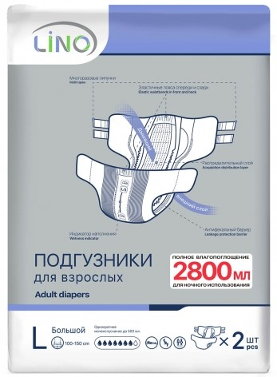 | уп. | 2 | 50 | ООО "МедЛен" | LINO | 110.27 | 132.32
 | размер L полное влагопоглощение: не менее 2 800 мл (ночные и дневные)
 | обхват талии: 100-150 см 2 шт. в полиэтиленовом пакете
7 | Подгузники для взрослых |  | уп. | 20 | 4 | ООО "МедЛен" | LINO | 1020.14 | 1224.17
 | размер XL полное влагопоглощение: не менее 2 800 мл (ночные и дневные)
 | обхват талии: 130-170 см 20 шт. в полиэтиленовом пакете
8 | Подгузники для взрослых |  | уп. | 2 | 50 | ООО "МедЛен" | LINO | 116.19 | 139.43
 | размер XL полное влагопоглощение: не менее 2 800 мл (ночные и дневные)
 | обхват талии: 130-170 см 2 шт. в полиэтиленовом пакете
9 | Подгузники для взрослых | 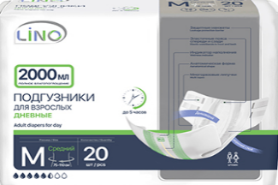 | уп. | 20 | 6 | ООО "МедЛен" | LINO | 803.62 | 964.34
 | размер M полное влагопоглощение: не менее 2 000 мл (дневные)
 | обхват талии: 75 -110 см 20 шт. в полиэтиленовом пакете
10 | Подгузники для взрослых | 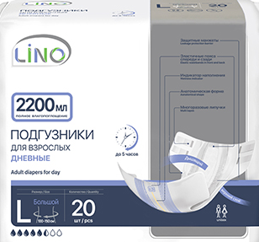 | уп. | 20 | 4 | ООО "МедЛен" | LINO | 884.31 | 1061.17
 | размер L полное влагопоглощение: не менее 2 200 мл (дневные)
 | обхват талии: 100 -150 см 20 шт. в полиэтиленовом пакете
11 | Подгузники для взрослых |  | уп. | 20 | 4 | ООО "МедЛен" | МАЁ | 610.00 | 732.00
 | 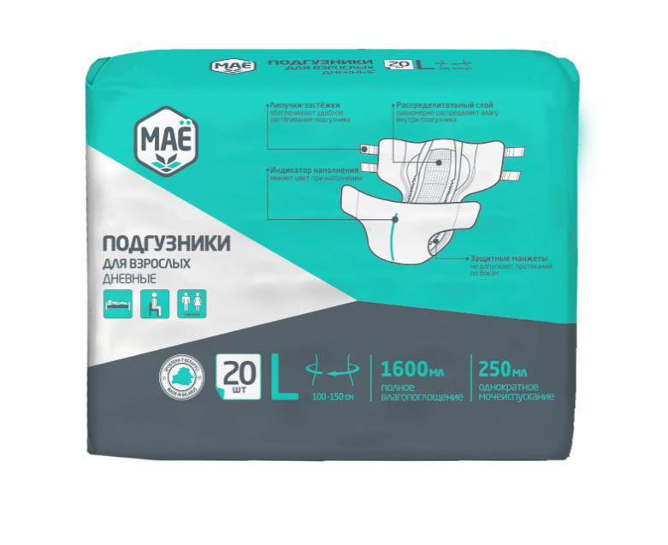 размер L полное влагопоглощение: не менее 1 600 мл. (разовые)
 | обхват талии: 100 -150 см 20 шт. в полиэтиленовом пакете
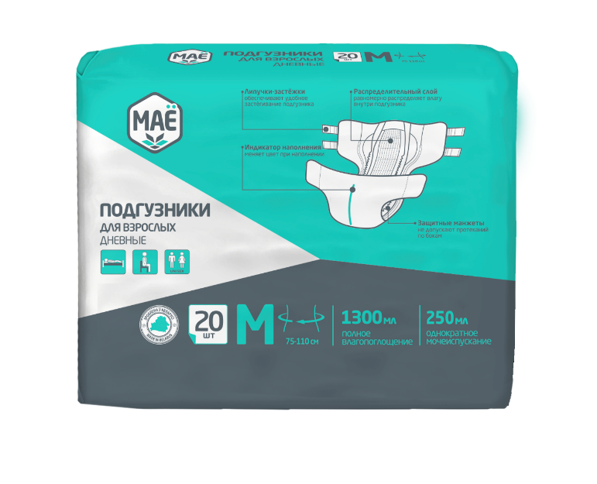
12 | Подгузники для взрослых |  | уп. | 20 | 5 | ООО "МедЛен" | МАЁ | НОВИНКА! Скоро появится в продаже. | НОВИНКА! Скоро появится в продаже.
 | размер М полное влагопоглощение: не менее 1300 мл. (разовые)
 | обхват талии: 75 -110 см 20 шт. в полиэтиленовом пакете
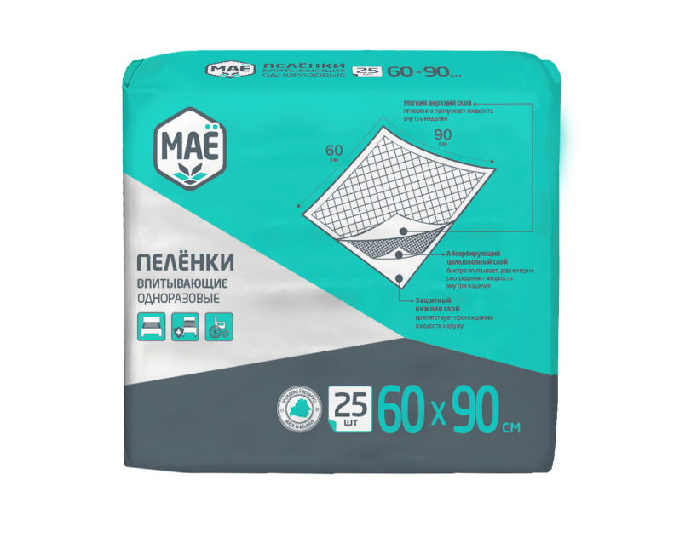
13 | Пелёнки впитывающие одноразовые |  | уп. | 25 | 12 | ООО "Медватфарм" | МАЁ | 366.08 | 439.30
 | размер 60*90 см
 | 25 шт. в полиэтиленовом пакете
14 | Пелёнки впитывающие одноразовые | 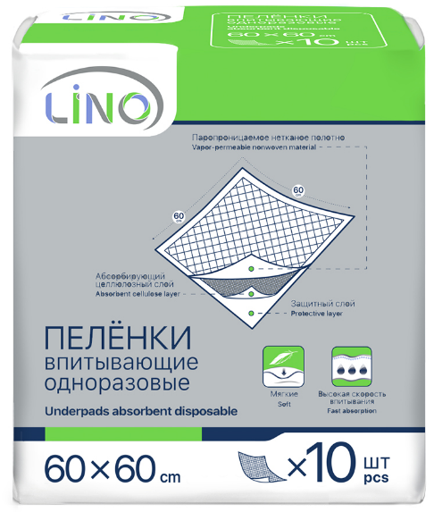 | уп. | 10 | 16 | ООО "Медватфарм" | LINO | 152.63 | 183.16
 | размер 60*60 см
 | 10 шт. в полиэтиленовом пакете
15 | Пелёнки впитывающие одноразовые | 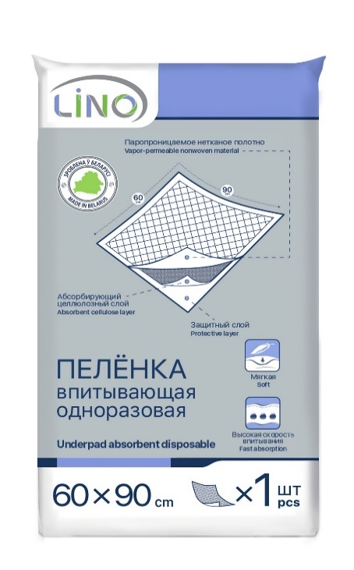 | уп. | 1 | 110 | ООО "Медватфарм" | LINO | 25.56 | 30.67
 | размер 60*90 см
 | 1 шт. в полиэтиленовом пакете
16 | Пелёнки впитывающие одноразовые | 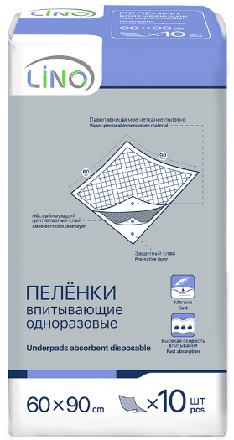 | уп. | 10 | 12 | ООО "Медватфарм" | LINO | 204.22 | 245.06
 | размер 60*90 см
 | 10 шт. в полиэтиленовом пакете
17 | Пелёнки впитывающие одноразовые детские | 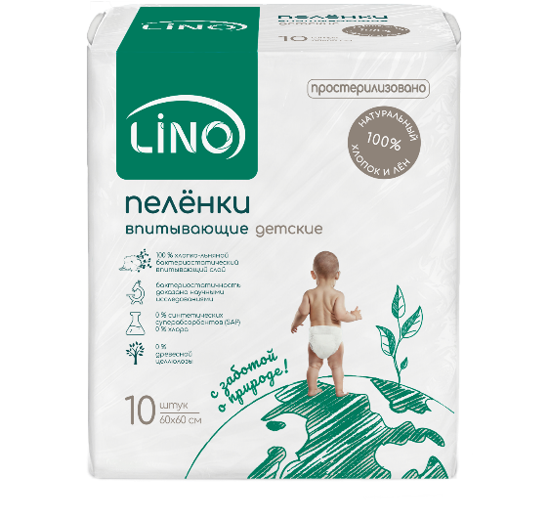 | уп. | 10 | 16 | ООО "МедЛен" | LINO | 209.19 | 251.03
 | хлопко–льняные
 | 60*60 см. 10 шт. в полиэтиленовом пакете
18 | Пеленки медицинские одноразовые нестерильные (1-слойные) | нет фото | уп. | 10 |  | ООО "МедЛен" | MEDLEN | НОВИНКА! Скоро появится в продаже. | НОВИНКА! Скоро появится в продаже.
 | размер 60*90 см
 | 10 шт. в полиэтиленовом пакете
19 | Пеленки медицинские одноразовые нестерильные (2-слойные) | нет фото | уп. | 10 |  | ООО "МедЛен" | MEDLEN | НОВИНКА! Скоро появится в продаже. | НОВИНКА! Скоро появится в продаже.
 | размер 60*90 см
 | 10 шт. в полиэтиленовом пакете
20 | Пеленки медицинские одноразовые нестерильные (3-слойные) | нет фото | уп. | 10 |  | ООО "МедЛен" | MEDLEN | НОВИНКА! Скоро появится в продаже. | НОВИНКА! Скоро появится в продаже.
 | размер 60*90 см
 | 10 шт. в полиэтиленовом пакете
21 | Пеленки медицинские одноразовые нестерильные (3-слойные) |  | уп. | 10 |  | ООО "МедЛен" | MEDLEN | НОВИНКА! Скоро появится в продаже. | НОВИНКА! Скоро появится в продаже.
 | хлопко–льняные
 | 60*90 см. 10 шт. в полиэтиленовом пакете
22 | Простыни гигиенические впитывающие | 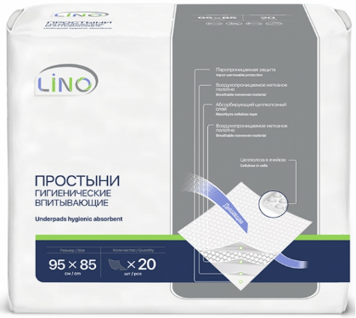 | уп. | 20 | 6 | ООО "МедЛен" | LINO | Договорная, по предвартельному заказу. | Договорная, по предвартельному заказу.
 | размер 95*85 см
 | 20 шт. в полиэтиленовом пакете
23 | Простыня гигиеническая впитывающая | 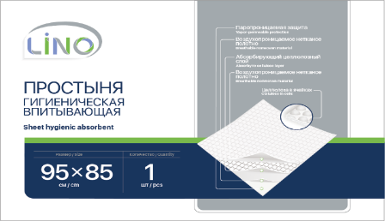 | уп. | 1 | 130 | ООО "МедЛен" | LINO | Договорная, по предвартельному заказу. | Договорная, по предвартельному заказу.
 | размер 95*85 см
 | 1 шт. в полиэтиленовом пакете
24 | Урологические вкладыши для взрослых | 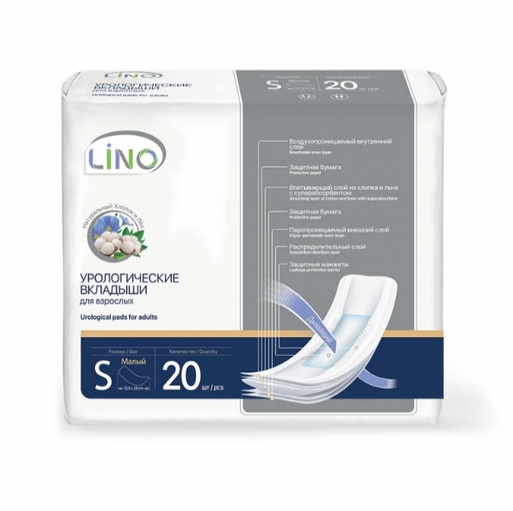 | уп. | 20 |  | ООО "МедЛен" | LINO | НОВИНКА! Скоро появится в продаже. | НОВИНКА! Скоро появится в продаже.
 | размер S полное влагопоглощение: не менее 450 мл
 | 20 шт. в полиэтиленовом пакете
25 | Урологические вкладыши для взрослых | 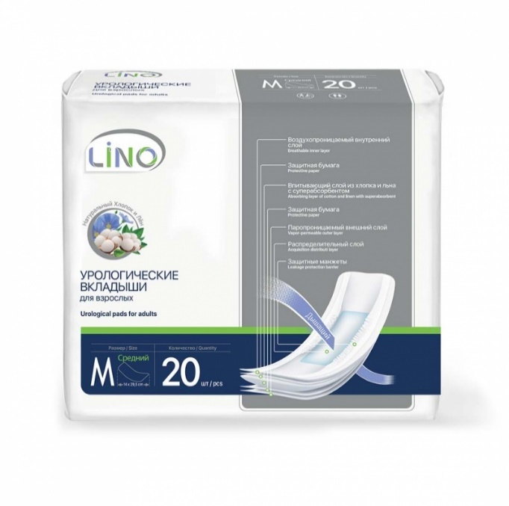 | уп. | 20 |  | ООО "МедЛен" | LINO | НОВИНКА! Скоро появится в продаже. | НОВИНКА! Скоро появится в продаже.
 | размер M полное влагопоглощение: не менее 750 мл
 | 20 шт. в полиэтиленовом пакете
26 | Урологические вкладыши для взрослых | 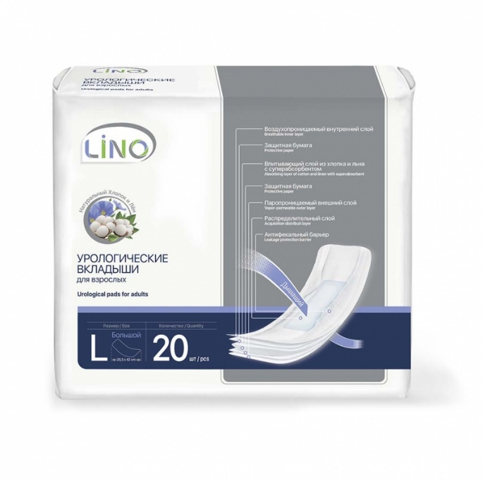 | уп. | 20 |  | ООО "МедЛен" | LINO | НОВИНКА! Скоро появится в продаже. | НОВИНКА! Скоро появится в продаже.
 | размер L полное влагопоглощение: не менее 900 мл
 | 20 шт. в полиэтиленовом пакете
27 | Белье впитывающее с вкладышами | 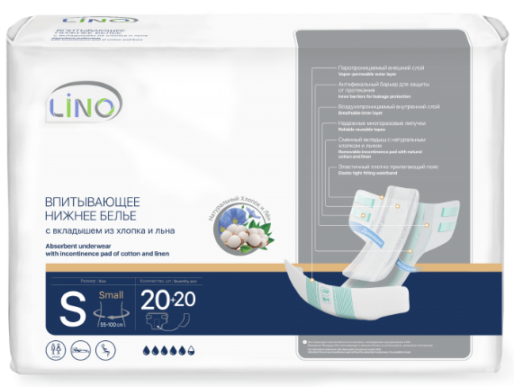 | уп. | 20 |  | ООО "МедЛен" | LINO | НОВИНКА! Скоро появится в продаже. | НОВИНКА! Скоро появится в продаже.
 | размер S
 | 20 шт. в полиэтиленовом пакете
28 | Белье впитывающее с вкладышами | 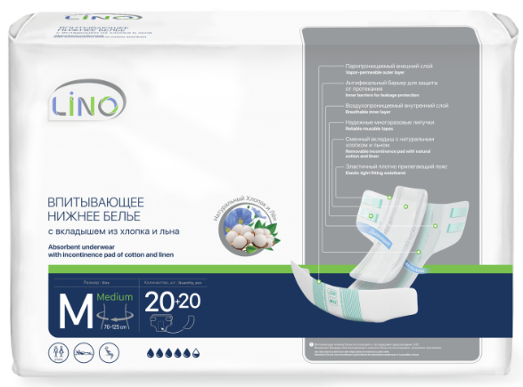 | уп. | 20 |  | ООО "МедЛен" | LINO | НОВИНКА! Скоро появится в продаже. | НОВИНКА! Скоро появится в продаже.
 | размер M
 | 20 шт. в полиэтиленовом пакете
29 | Белье впитывающее с вкладышами | 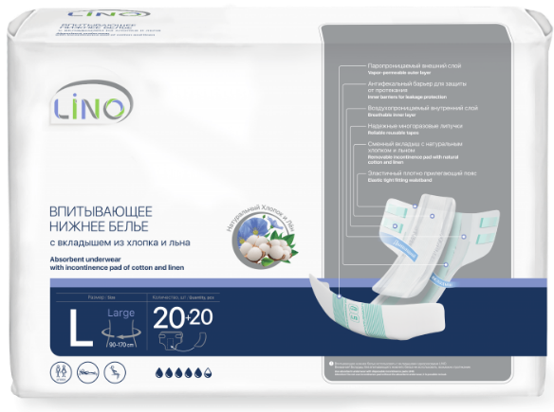 | уп. | 20 |  | ООО "МедЛен" | LINO | НОВИНКА! Скоро появится в продаже. | НОВИНКА! Скоро появится в продаже.
 | размер L
 | 20 шт. в полиэтиленовом пакете
30 | Вкладыши лактационные | 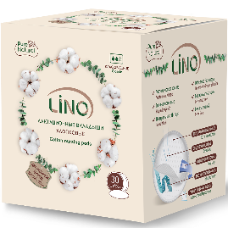 | уп. | 30 | 12 | ООО "МедЛен" | LINO | 132.99 | 159.59
 | хлопковые классические
 | Ø не менее 10 см 30 шт. в полиэтиленовом пакете и картонной коробке
31 | Вкладыши лактационные | 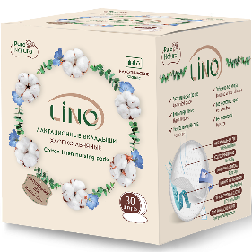 | уп. | 30 | 12 | ООО "МедЛен" | LINO | 146.24 | 175.49
 | хлопко–льняные классические
 | Ø не менее 10 см 30 шт. в полиэтиленовом пакете и картонной коробке
32 | Прокладки гигиенические ежедневные женские | 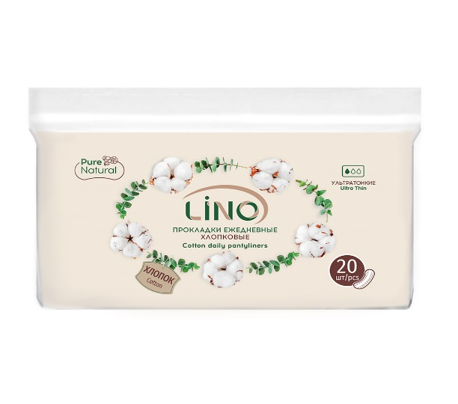 | уп. | 20 | 20 | ООО "МедЛен" | LINO | 64.36 | 77.23
 | хлопковые
 | 150*65 мм ± 2 мм 20 шт. в полиэтиленовом пакете с замком
33 | Прокладки гигиенические ежедневные женские | 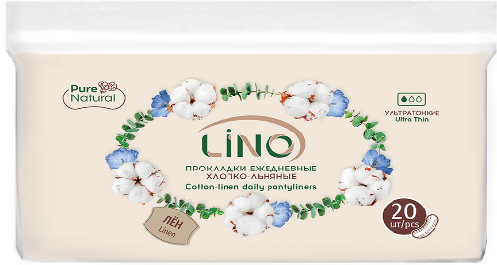 | уп. | 20 | 20 | ООО "МедЛен" | LINO | 72.65 | 87.18
 | хлопко–льняные
 | 150*65 мм ± 2 мм 20 шт. в полиэтиленовом пакете с замком
34 | Прокладки гигиенические ежедневные женские |  | уп. | 60 | 15 | ООО "МедЛен" | LINO | 165.65 | 198.78
 | хлопковые
 | 150*65 мм ± 2 мм 60 шт. в картонной коробке, с футляром
35 | Прокладки гигиенические ежедневные женские |  | уп. | 60 | 15 | ООО "МедЛен" | LINO | 203.74 | 244.49
 | хлопко–льняные
 | 150*65 мм ± 2 мм 60 шт. в картонной коробке, с футляром
36 | Прокладки гигиенические ежедневные женские |  | уп. | 34 | 15 | ООО "МедЛен" | LINO | 151.06 | 181.27
 | хлопко–льняные классические
 | 150*65 мм ± 2 мм 34 шт. в картонной коробке, с футляром
37 | Прокладки гигиенические ежедневные женские |  | уп. | 34 | 15 | ООО "МедЛен" | LINO | 128.02 | 153.62
 | хлопковые классические
 | 150*65 мм ± 2 мм 34 шт. в картонной коробке, с футляром
38 | Диски ватные |  | уп. | 120 | 24 | ООО "МедЛен" | LINO | 80.93 | 97.12
 | хлопковые
 | Ø 57 мм ±3 мм 120 шт. в полиэтиленовом пакете со шнурком
39 | Диски ватные |  | уп. | 100 | 30 | ООО "МедЛен" | LINO | 75.96 | 91.15
 | хлопко–льняные
 | Ø 57 мм ±3 мм 100 шт. в полиэтиленовом пакете со шнурком
40 | Диски ватные |  | уп. | 100 | 24 | ООО "Медватфарм" | MEDLEN | 62.95 | 75.54
 | для детей
 | Ø 57 мм ±3 мм 100 шт. в полиэтиленовом пакете со шнурком
41 | Палочки ватные | 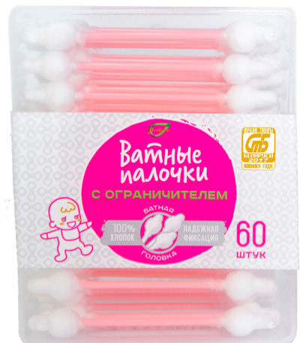 | уп. | 60 | 24 | ООО "Медватфарм" | MEDLEN | 35.73 | 42.88
 | с ограничителем для детей
 | Ø 5 мм, Ø ограничителя 10 мм, длина 79 мм 60 шт. в пластиковой коробке
42 | Палочки ватные |  | уп. | 100 | 30 | ООО "Медватфарм" | LINO | 36.21 | 43.45
 | классические
 | Ø 4,9 мм, длина 79 мм 100 шт. в пластиковой коробке "моноблок"
43 | Палочки ватные | 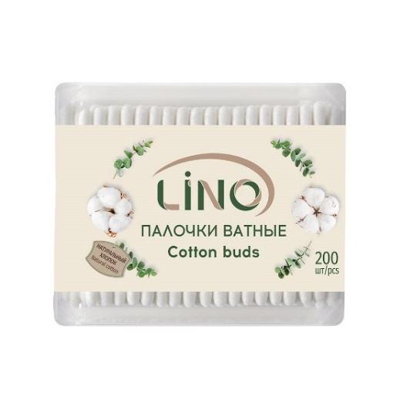 | уп. | 200 | 24 | ООО "Медватфарм" | LINO | 61.05 | 73.26
 | классические
 | Ø 4,9 мм, длина 79 мм 200 шт. в пластиковой коробке
44 | Палочки ватные |  | уп. | 200 | 24 | ООО "Медватфарм" | LINO | 63.66 | 76.39
 | классические
 | Ø 4,9 мм, длина 79 мм 200 шт. в картонной коробке
45 | Палочки ватные |  | уп. | 300 | 24 | ООО "МедЛен" | LINO | 66.73 | 80.08
 | классические
 | Ø 4,9 мм, длина 79 мм 300 шт. в полиэтиленовом пакете
46 | Маски санитарно-гигиенические | 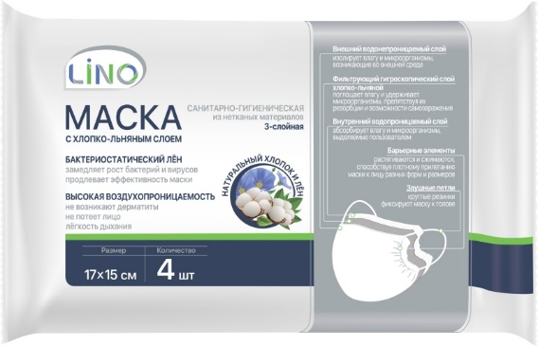 | уп. | 4 | 25 | ООО "МедЛен" | LINO | 45.91 | 55.09
 | с хлопко–льняным слоем
 | 15*17 см 4 шт. в полиэтиленовом пакете
47 | Фильтр одноразовый нестерильный | 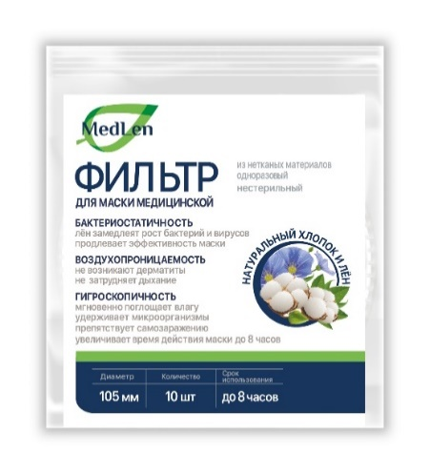 | уп. | 10 | 110 | ООО "МедЛен" | MEDLEN | 34.08 | 40.90
 | для всех типов масок
 | Ø не менее 10 см 10 шт. в полиэтиленовом пакете
48 | Салфетки медицинские впитывающие одноразовые нестерильные |  | уп. | 150 |  | ООО "МедЛен" | MEDLEN | Договорная, по предвартельному заказу. | Договорная, по предвартельному заказу.
 | хлопко–льняные
 | Ø не менее 10 см 150 шт. в картонной коробке / полиэтиленовом пакете
49 | Салфетки медицинские впитывающие одноразовые нестерильные |  | уп. | 150 |  | ООО "МедЛен" | MEDLEN | Договорная, по предвартельному заказу. | Договорная, по предвартельному заказу.
 | хлопковые
 | Ø не менее 10 см 150 шт. в картонной коробке/полиэтиленовом пакете
50 | Салфетки медицинские впитывающие одноразовые нестерильные | 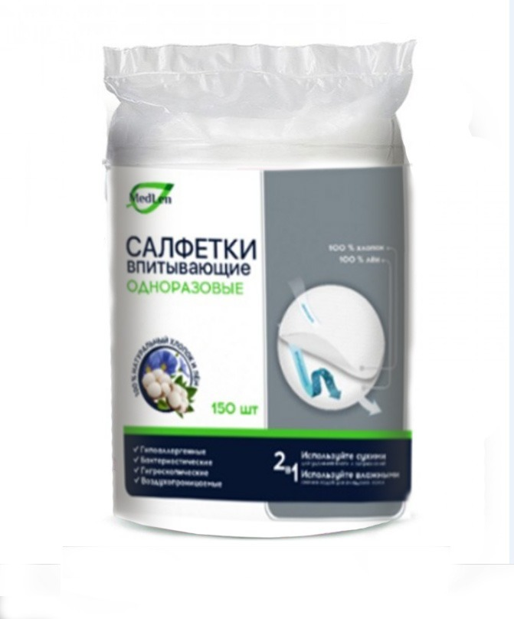 | уп. | 150 |  | ООО "МедЛен" | MEDLEN | 179.37 | 215.244
 | хлопко–льняные
 | Ø не менее 10 см 150 шт. в полиэтиленовом пакете
51 | Салфетки медицинские впитывающие одноразовые нестерильные |  | уп. | 150 |  | ООО "МедЛен" | MEDLEN | Договорная, по предвартельному заказу. | Договорная, по предвартельному заказу.
 | хлопковые
 | Ø не менее 10 см 150 шт. в полиэтиленовом пакете
52 | Коврики впитывающие одноразовые | 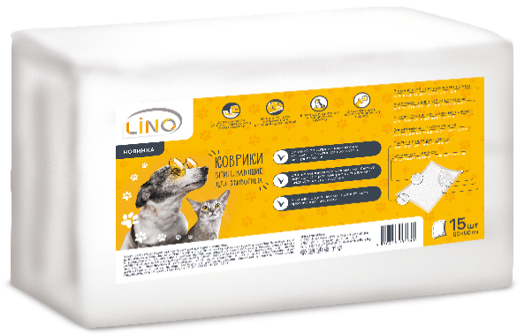 | уп. | 15 | 8 | ООО "МедЛен" | LINO | 429.26 | 515.112
 | для животных целлюлоза в ячейках
 | размер 60*90 см 15 шт. в полиэтиленовом пакете
53 | Пелёнки впитывающие одноразовые | 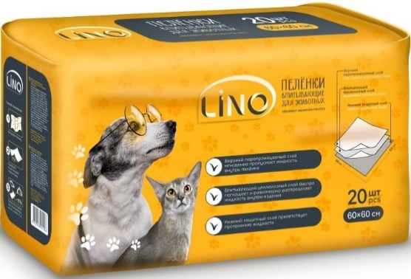 | уп. | 20 | 15 | ООО "Медватфарм" | LINO | 319.46 | 383.352
 | для животных целлюлозные
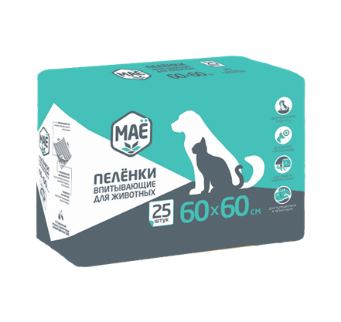
 | размер 60*60 см 20 шт. в полиэтиленовом пакете
54 | Пелёнки впитывающие одноразовые |  | уп. | 25 | 8 | ООО "Медватфарм" | МАЁ | 330.11 | 396.132
 | для животных целлюлозные
 | размер 60*60 см 25 шт. в полиэтиленовом пакете

 | *Возможно изготовление изделий по индивидуальным заказам. |  |  |  |  | Генеральный директор
 | *По согласованию с покупателем возможно иное количество в упаковке. |  |  |  |  | Лилия Быкова

